DB - Mô hình quan hệ
Database | Table |  |  |  |  | Unique 1-1 |  |  |  | Unique - 1-1

ChiTietDonHang | ChiTietMatHang | KichCo | MatHang | ChiTietDonHang | DonHang | HoaDon | ChiTietTinhTrangDonHang | TinhTrangDonHang | LoaiHang | NhanVien | ChucVu | KhachHang | LoaiHinhThanhToan
LoaiHinhThanhToan | MaMH | MaKC | MaMH | MaDH | MaDH | MaHD | MaDH | MaTT | MaLH | MaNV | MaCV | MaKH | MaLHTT
Hóa Đơn | MaKC | MoTa | TenMH | MaMH | MaKH | MaDH | MaTT | MoTa | TenLH | TenNV | TenCV | TenKH | MoTa
 | HinhAnh |  | MauSac | SoLuong | DiaChiGiaoHang | NgayXuatHD | MaNV |  |  | MaCV | MoTa | Email
 | GiaBan |  | MaLH |  | SDTNguoiNhan | SoTienCanThanhToan | ThoiGian |  |  | Email |  | DiaChi
 | GiaMua |  |  |  | MaLHTT |  |  |  |  | SoDienThoai |  | SDT
 | SoLuong |  |  |  | ThoiGianDatHang |  |  |  |  | DiaChi |  | MXH
 |  |  |  |  | PhiVanChuyen |  |  |  |  | MatKhau
 |  |  |  |  | TongTien
 |  |  |  |  | MaNV

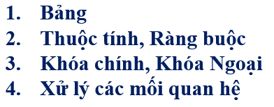
 | Mất thời gian
 | 1. Tạo table đúng thứ tự hoặc sau đó sẽ alter table thêm ràng buộc
 | 2. Tạo dữ liệu thì phải tạo cho bảng 1 trước. Bảng nhiều sau

 | Disable constraint FK …..

